상품제안서
카르페디엠 산들산들 50 초경량 암막 카본 3단수동양우산 | 상품코드: S45542

 |  |  |  |  |  |  | 02-713-8555 | www.synergygift.co.kr
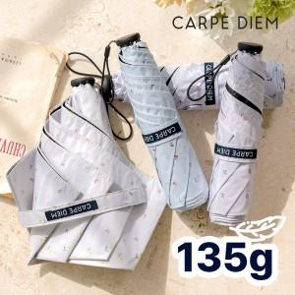

【상세/제작정보】

【인쇄/포장옵션】 | [손잡이] 실크, [원단] 실크 / 포장지포장

【공급단가】 | 수량 | 30~ | 100~ | 300~ | 500~ | 1,000~
*VAT별도 | 단가 | 12,700원 | 11,900원 | 11,400원 | 11,200원 | 11,000원

【상품 URL】 | https://www.synergygift.co.kr:443/src/goods_detail.php?gdno=45542

